TotalNacional
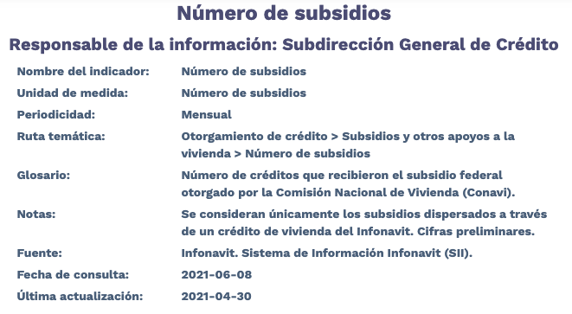
Fecha | TotalNacional
2012-01-01 | 634
2012-02-01 | 14,077
2012-03-01 | 16,603
2012-04-01 | 7,491
2012-05-01 | 10,161
2012-06-01 | 13,232
2012-07-01 | 7,616
2012-08-01 | 6,873
2012-09-01 | 7,717
2012-10-01 | 5,984
2012-11-01 | 1,278
2012-12-01 | 32
2013-01-01 | 12,724
2013-02-01 | 2,529
2013-03-01 | 7,582
2013-04-01 | 11,114
2013-05-01 | 9,139
2013-06-01 | 5,066
2013-07-01 | 6,976
2013-08-01 | 7,917
2013-09-01 | 6,518
2013-10-01 | 6,931
2013-11-01 | 8,045
2013-12-01 | 17,080
2014-01-01 | 3,706
2014-02-01 | 7,258
2014-03-01 | 8,820
2014-04-01 | 8,805
2014-05-01 | 9,835
2014-06-01 | 13,659
2014-07-01 | 11,998
2014-08-01 | 13,750
2014-09-01 | 15,767
2014-10-01 | 18,451
2014-11-01 | 19,055
2014-12-01 | 21,220
2015-01-01 | 5,824
2015-02-01 | 18,331
2015-03-01 | 19,362
2015-04-01 | 19,531
2015-05-01 | 15,628
2015-06-01 | 11,824
2015-07-01 | 4,529
2015-08-01 | 5,869
2015-09-01 | 10,857
2015-10-01 | 15,311
2015-11-01 | 8,475
2015-12-01 | 11,685
2016-01-01 | 3,258
2016-02-01 | 15,507
2016-03-01 | 12,637
2016-04-01 | 11,878
2016-05-01 | 11,413
2016-06-01 | 16,617
2016-07-01 | 9,237
2016-08-01 | 9,058
2016-09-01 | 7,870
2016-10-01 | 7,541
2016-11-01 | 6,246
2016-12-01 | 4,721
2017-01-01 | 12
2017-02-01 | 12,157
2017-03-01 | 4,888
2017-04-01 | 5,883
2017-05-01 | 8,802
2017-06-01 | 9,716
2017-07-01 | 7,328
2017-08-01 | 7,230
2017-09-01 | 4,859
2017-10-01 | 5,306
2017-11-01 | 7,737
2017-12-01 | 6,623
2018-01-01 | 1,122
2018-02-01 | 4,294
2018-03-01 | 4,063
2018-04-01 | 6,119
2018-05-01 | 6,906
2018-06-01 | 8,091
2018-07-01 | 7,464
2018-08-01 | 6,802
2018-09-01 | 5,611
2018-10-01 | 7,258
2018-11-01 | 3,725
2018-12-01 | 1
2019-01-01 | 3
2019-02-01 | 0
2019-03-01 | 0
2019-04-01 | 93
2019-05-01 | 2,197
2019-06-01 | 2,760
2019-07-01 | 1,791
2019-08-01 | 213
2019-09-01 | 5
2019-10-01 | 1
2019-11-01 | 0
2019-12-01 | 0
2020-01-01 | 0
2020-02-01 | 0
2020-03-01 | 0
2020-04-01 | 0
2020-05-01 | 0
2020-06-01 | 0
2020-07-01 | 0
2020-08-01 | 0
2020-09-01 | 0
2020-10-01 | 0
2020-11-01 | 0
2020-12-01 | 0
2021-01-01 | 0
2021-02-01 | 0
2021-03-01 | 0
2021-04-01 | 0

